JUNIO
COTIZACIÓN PROPUESTA_GEOBRUGG_26.05.26
N° | Cód. Artíc. | Art. | Foto | Cant. | Costo Uni. NO. IGV(S/.) | Tiempo Entrega | Detalle | Costo TOTAL NO. IGV (S/.) |  | proveedor | Cod. Prod. Prov. | Obseraciones | costo $ | COSTO S/. | % | Resultado | Margen | Total | Cantidad | Costo MUESTRA Unidad | Movilidad | Total Producto | Tipo de Impresión | Costo impresión | Cant Color | Cant Lados | Cantidad por Millar | Costo Impresión | Empaq | Seguro CRT | Total | Costo S/. Sin IGV | I.G.V | TOTAL
1 | BROCHURE- Fabricación Local |  | 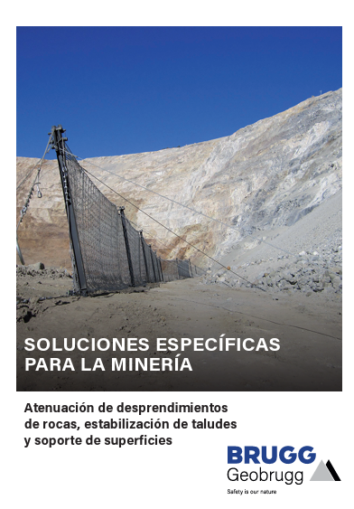 Imagen referencial | 100 | S/. 14.49 | 8 a 9 Días útiles | BROCHURE- Fabricación Local Medida (Cerrado): Hojas A4 Tipo de papel: Couché de 200 grs Paginas: 12 Impresión: Full color T/R. Engrapado: Si (2 puntos) Acabados: Doblez, corte recto y Plastificado mate Presentación: Empaque grupal. *Diseño o arte facilitado por el cliente | S/. 1,449.00 | 27% | KL GRAPHIC |  | 110 broshure de 12 pg A4 cerrado en couche de 200 plastificado mate con engrampado========s/970.00 incl igv |  | S/8.29 | 46.5 | S/. 3.86 | S/. 385.51 | S/. 12.15 | 100 | S/. 40.00 | S/. 110.00 | S/. 1,364.57 |  | S/. 0.00 | 1 | 1 | 1 | S/. 0.00 | S/. 7.70 | S/. 27.45 | S/. 1,399.72 | S/. 14.00 | S/. 2.52 | S/. 16.52

COTIZACIÓN PROPUESTA_GEOBRUGG_26.01.26
N° | Cód. Artíc. | Art. | Foto | Cant. | Costo Uni. NO. IGV(S/.) | Tiempo Entrega | Detalle | Costo TOTAL NO. IGV (S/.) |  | proveedor | Cod. Prod. Prov. | Obseraciones | costo $ | COSTO S/. | % | Resultado | Margen | Total | Cantidad | Costo MUESTRA Unidad | Movilidad | Total Producto | Tipo de Impresión | Costo impresión | Cant Color | Cant Lados | Cantidad por Millar | Costo Impresión | Empaq | Seguro CRT | Total | Costo S/. Sin IGV | I.G.V | TOTAL
1 | COHP-BF101 | PORTAPOST IT CUBO | 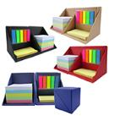 Imagen referencial | 250 | S/. 12.99 | 5 a 7 Dïas útiles | PORTAPOST IT CUBO Medidas: 9 x 9 x 9cm, 2mm cubierta (Aprox.) Descripción: Cubo ecológico, 500 hojas notas 5C, 50 hojas de notas adhesivas amarillas, 25 hojas 5C banderas adhesivas. Colores: Natural, negro, rojo, azul. Presentación: Caja individual *Incluye logo a 1 color o full color a un lado. *Diseño o arte facilitado por el cliente | S/. 3,247.50 | 28% | CHIPER | R-5999 / BF101 | EYF 1000 UND - 500 UND s/ 8000 100 UND - 50 UND s/ 820 +IGV / CHIPER 1000 UND - 500 UND s/ 8500 mas de 100 UND s/ 880 Incluye IGV |  | S/7.46 | 49 | S/. 3.65 | S/. 913.56 | S/. 11.11 | 250 | S/. 29.83 | S/. 200.00 | S/. 3,007.80 | TAMPOGRAFIA AMERICANA 1000 a S/.450 500 a S/.350 100 a S/.70 | S/. 155.00 | 1 | 1 | 1 | S/. 155.00 | S/. 19.25 | S/. 63.64 | S/. 3,245.69 | S/. 12.98 | S/. 2.34 | S/. 15.32
2 | STICKER PARA CAJA |  | Imagen referencial | 250 | S/. 1.40 | + 2 Días útiles | STICKER PARA CAJA Medidas: 9 x 9 cm Vinil acabado mate o brilloso Full color por 1 lado. Corte recto o troquelado forma personalizada Servicio de pegado en cajitas *Diseño o arte facilitado por el cliente | S/. 350.00 | 42% | ANDRES RED FLOWERS |  |  |  | S/0.59 | 100 | S/. 0.59 | S/. 147.22 | S/. 1.18 | 250 | S/. 0.00 | S/. 40.00 | S/. 334.44 |  | S/. 0.00 | 1 | 1 | 1 | S/. 0.00 | S/. 3.85 | S/. 6.77 | S/. 345.06 | S/. 1.38 | S/. 0.25 | S/. 1.63
3 | CAJA PERSONALIZADA |  | 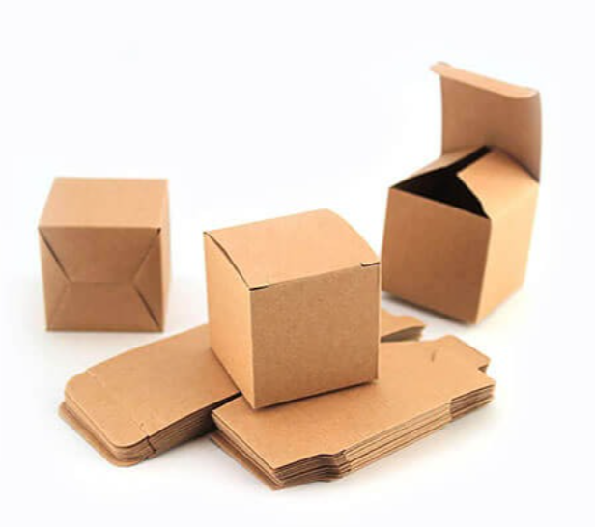 Imagen referencial | 250 | S/. 4.19 | 5 a 7 Dïas útiles | CAJA PERSONALIZADA Medidas: 9 x 9 x 9cm Material: Folcote C12 Full color por exterior, plastificado mate y Doblez Servicio de armado con porta post it *Diseño o arte facilitado por el cliente | S/. 1,047.50 | 24% | KL GRAPHIC |  | 255 cajas en folkote cal 14 cierre automatico tamaño 9x9x9=====698.00 incl igv |  | S/2.57 | 39 | S/. 1.00 | S/. 250.19 | S/. 3.57 | 250 | S/. 20.00 | S/. 90.00 | S/. 1,001.72 |  | S/. 0.00 | 1 | 1 | 1 | S/. 0.00 | S/. 9.70 | S/. 20.23 | S/. 1,031.65 | S/. 4.13 | S/. 0.74 | S/. 4.87
4 | BOLSA CAMBRELL |  | 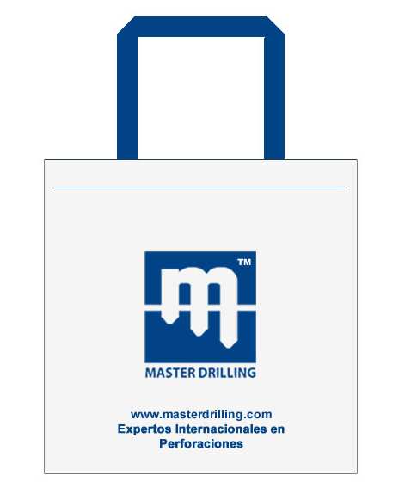 Imagen referencial | 250 | S/. 6.95 | 8 a 10 Días útiles | BOLSA CAMBRELL- Fabricación Nacional Medida: 50 cms x 50 cms , Fuelle 5 cms terminado (Asa 74 cms) Material Tela Cambrell 80 gr Asa en cinta rigida (color elegir) Acabado: Costura Color: a elegir Presentación: Caja grupal * Incluye logo a 1 color a un lado. *Diseño o arte facilitado por el cliente | S/. 1,737.50 | 33% | DANTE |  |  |  | S/3.80 | 60 | S/. 2.28 | S/. 570.00 | S/. 6.08 | 250 | S/. 19.00 | S/. 140.00 | S/. 1,679.00 |  | S/. 0.00 | 1 | 1 | 1 | S/. 0.00 | S/. 24.25 | S/. 34.07 | S/. 1,737.32 | S/. 6.95 | S/. 1.25 | S/. 8.20

